报表 1
某DM论坛用户分析

游戏类型

该论坛总共有4220款游戏 The most favourite type of game is 动作游戏 该类型总共有1786款游戏 平均每款游戏有119,000次阅读，平均每30条阅读者产生1条评论
 |  |  |  |  |  |  |  |  | 即时战略类游戏平均每款查看人数最多，其次为动作游戏和策略游戏。 根据下图可知 该类游戏 《分享》和《攻略》受用户吸引

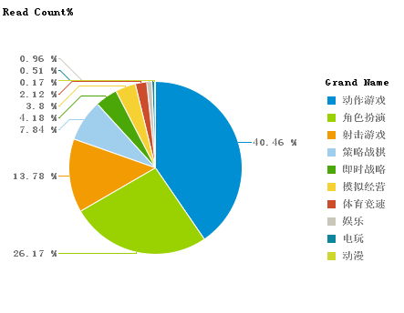
 |  |  |  |  |  |  |  |  | Grand Name | Game Id 的副本 |  | game reader |  |  | Read Num |  | Reply Num 的副本 |  | R/R
 |  |  |  |  |  |  |  |  | 动作游戏 | 1570 |  | 23,916 |  |  | 37548693 |  | 1420458 |  | 26.434215584
 |  |  |  |  |  |  |  |  | 角色扮演 | 867 |  | 28,019 |  |  | 24292640 |  | 771573 |  | 31.484564649
 |  |  |  |  |  |  |  |  | 射击游戏 | 631 |  | 20,271 |  |  | 12791075 |  | 322332 |  | 39.682920095
 |  |  |  |  |  |  |  |  | 策略战棋 | 486 |  | 14,981 |  |  | 7280669 |  | 225374 |  | 32.304831081
 |  |  |  |  |  |  |  |  | 即时战略 | 168 |  | 23,087 |  |  | 3878664 |  | 110924 |  | 34.966860193
 |  |  |  |  |  |  |  |  | 模拟经营 | 243 |  | 14,531 |  |  | 3531037 |  | 82963 |  | 42.561587696
 |  |  |  |  |  |  |  |  | 体育竞速 | 235 |  | 8,377 |  |  | 1968701 |  | 38679 |  | 50.898446185
 |  |  |  |  |  |  |  |  | 娱乐 | 11 |  | 81,071 |  |  | 891782 |  | 28617 |  | 31.162665548
 |  |  |  |  |  |  |  |  | 电玩 | 5 |  | 95,013 |  |  | 475066 |  | 8331 |  | 57.023886688
 |  |  |  |  |  |  |  |  | 动漫 | 4 |  | 39,059 |  |  | 156235 |  | 8155 |  | 19.158185162
 |  |  |  |  |  |  |  |  | 总和： | 4220 |  | 348,326 |  |  | 92814562 |  | 3017406 |  | 30.759719441

动作游戏的游戏个数最多 为 1786个占据37%
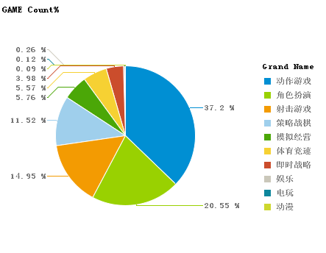 |  |  |  |  |  |  |  |  | 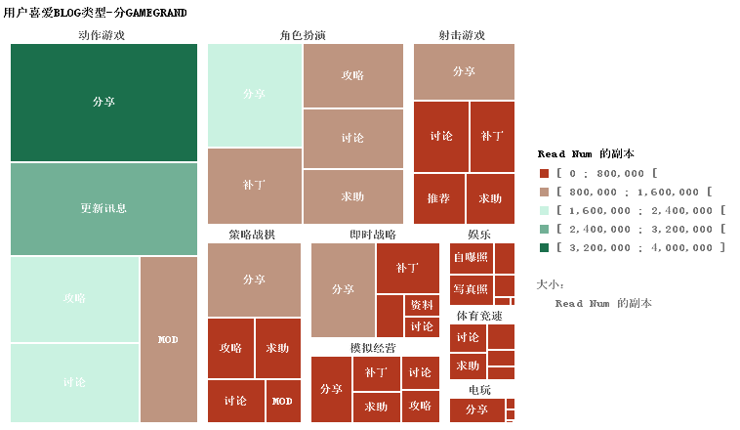
TOP 5 favourite Game of each TYPE
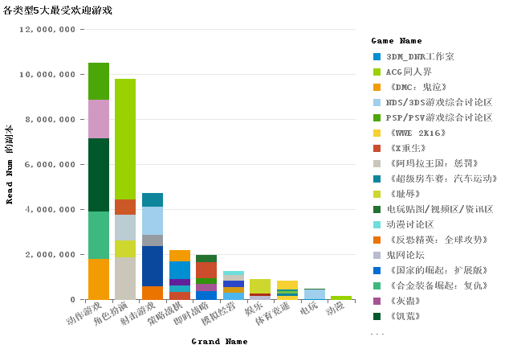
 |  |  |  |  |  |  |  |  |  |  | Grand Name |  |  | Game Name |  | Read Num 的副本 |  | Reply Num 的副本 |  | R/R | Read GRAND
 |  |  |  |  |  |  |  |  |  |  | 动作游戏 |  | 1 | 《饥荒》 |  | 3237143 |  | 136662 |  | 23.687221027 | 10492854
 |  |  |  |  |  |  |  |  |  |  | 动作游戏 |  | 2 | 《合金装备崛起：复仇》 |  | 2105818 |  | 35054 |  | 60.073543675 | 10492854
 |  |  |  |  |  |  |  |  |  |  | 动作游戏 |  | 3 | 《DMC：鬼泣》 |  | 1812545 |  | 111169 |  | 16.304410402 | 10492854
 |  |  |  |  |  |  |  |  |  |  | 动作游戏 |  | 4 | 《杀手5：赦免》 |  | 1722799 |  | 74981 |  | 22.97647404 | 10492854
 |  |  |  |  |  |  |  |  |  |  | 动作游戏 |  | 5 | 《行尸走肉》 |  | 1614549 |  | 87052 |  | 18.54694895 | 10492854
 |  |  |  |  |  |  |  |  |  |  | 动作游戏 |  |  |  |  | 10492854 |  | 444918 |  | 23.583792969
 |  |  |  |  |  |  |  |  |  |  | 角色扮演 |  | 1 | 《巫师2：国王刺客》 |  | 5349646 |  | 189223 |  | 28.271647738 | 9785010
 |  |  |  |  |  |  |  |  |  |  | 角色扮演 |  | 2 | 《阿玛拉王国：惩罚》 |  | 1879125 |  | 31901 |  | 58.904893264 | 9785010
 |  |  |  |  |  |  |  |  |  |  | 角色扮演 |  | 3 | 《魔法门之英雄无敌6》 |  | 1131879 |  | 41593 |  | 27.213208953 | 9785010
 |  |  |  |  |  |  |  |  |  |  | 角色扮演 |  | 4 | 《耻辱》 |  | 737688 |  | 41478 |  | 17.785042673 | 9785010
 |  |  |  |  |  |  |  |  |  |  | 角色扮演 |  | 5 | 《神界3：原罪》 |  | 686672 |  | 31990 |  | 21.465207877 | 9785010
 |  |  |  |  |  |  |  |  |  |  | 角色扮演 |  |  |  |  | 9785010 |  | 336185 |  | 29.106027931
 |  |  |  |  |  |  |  |  |  |  | 射击游戏 |  | 1 | 《收获日2》 |  | 1778521 |  | 43524 |  | 40.862995129 | 4707337
 |  |  |  |  |  |  |  |  |  |  | 射击游戏 |  | 2 | 《消逝的光芒》 |  | 1236746 |  | 25261 |  | 48.958711057 | 4707337
 |  |  |  |  |  |  |  |  |  |  | 射击游戏 |  | 3 | 《战地1》 |  | 590621 |  | 11114 |  | 53.142073061 | 4707337
 |  |  |  |  |  |  |  |  |  |  | 射击游戏 |  | 4 | 《反恐精英：全球攻势》 |  | 576791 |  | 6223 |  | 92.6869677 | 4707337
 |  |  |  |  |  |  |  |  |  |  | 射击游戏 |  | 5 | 《死亡岛》 |  | 524658 |  | 22414 |  | 23.407602391 | 4707337
 |  |  |  |  |  |  |  |  |  |  | 射击游戏 |  |  |  |  | 4707337 |  | 108536 |  | 43.371204024
 |  |  |  |  |  |  |  |  |  |  | 策略战棋 |  | 1 | 《围攻》 |  | 775882 |  | 41304 |  | 18.784669766 | 2183923
帖子类型 |  |  |  |  |  |  |  |  |  |  | 策略战棋 |  | 2 | 《无尽空间》 |  | 507729 |  | 21301 |  | 23.835923196 | 2183923
 |  |  |  |  |  |  |  |  |  |  | 策略战棋 |  | 3 | 《X重生》 |  | 327276 |  | 16406 |  | 19.948555407 | 2183923
结论1：回复次数和查看次数基本成正比 结论2：平均每30个查看次数就有一次评论次数 |  |  |  |  |  |  |  |  |  |  | 策略战棋 |  | 4 | 《群星》 |  | 302302 |  | 2341 |  | 129.13370355 | 2183923
 |  |  |  |  |  |  |  |  |  |  | 策略战棋 |  | 5 | 《天宫崩塌》 |  | 270734 |  | 7733 |  | 35.010215958 | 2183923
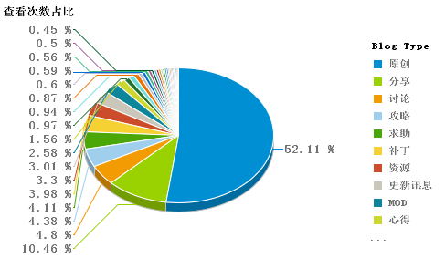
 |  |  |  |  |  |  |  |  |  |  | 策略战棋 |  |  |  |  | 2183923 |  | 89085 |  | 24.515047427
 |  |  |  |  |  |  |  |  |  |  | 即时战略 |  | 1 | 《英雄连2》 |  | 696562 |  | 35181 |  | 19.799380347 | 1971943
 |  |  |  |  |  |  |  |  |  |  | 即时战略 |  | 2 | 《国家的崛起：扩展版》 |  | 364415 |  | 15511 |  | 23.49397202 | 1971943
 |  |  |  |  |  |  |  |  |  |  | 即时战略 |  | 3 | 《真实战争2：北方十字军》 |  | 328621 |  | 7078 |  | 46.428510879 | 1971943
 |  |  |  |  |  |  |  |  |  |  | 即时战略 |  | 4 | 《灰蛊》 |  | 316526 |  | 1472 |  | 215.03125 | 1971943
 |  |  |  |  |  |  |  |  |  |  | 即时战略 |  | 5 | 《权力的游戏：创世纪》 |  | 265819 |  | 3963 |  | 67.075195559 | 1971943
 |  |  |  |  |  |  |  |  |  |  | 即时战略 |  |  |  |  | 1971943 |  | 63205 |  | 31.199161459
 |  |  |  |  |  |  |  |  |  |  | 模拟经营 |  | 1 | 《纪元 2070》 |  | 311499 |  | 1291 |  | 241.28505035 | 1276340
 |  |  |  |  |  |  |  |  |  |  | 模拟经营 |  | 2 | 《赛马大亨8》 |  | 279878 |  | 14823 |  | 18.881333063 | 1276340
 |  |  |  |  |  |  |  |  |  |  | 模拟经营 |  | 3 | 《模拟人生：中世纪》 |  | 255603 |  | 1850 |  | 138.16378378 | 1276340
 |  |  |  |  |  |  |  |  |  |  | 模拟经营 |  | 4 | 《油管主播的生活》 |  | 227784 |  | 5607 |  | 40.624933119 | 1276340
 |  |  |  |  |  |  |  |  |  |  | 模拟经营 |  | 5 | 《足球之王》 |  | 201576 |  | 7969 |  | 25.295018196 | 1276340
 |  |  |  |  |  |  |  |  |  |  | 模拟经营 |  |  |  |  | 1276340 |  | 31540 |  | 40.467343056
 |  |  |  |  |  |  |  |  |  |  | 娱乐 |  | 1 | 照片秀 |  | 641563 |  | 24816 |  | 25.852796583 | 891782
 |  |  |  |  |  |  |  |  |  |  | 娱乐 |  | 2 | 鬼网论坛 |  | 147596 |  | 2438 |  | 60.53978671 | 891782
 |  |  |  |  |  |  |  |  |  |  | 娱乐 |  | 3 | 囧来囧去 |  | 102623 |  | 1363 |  | 75.292002935 | 891782
 |  |  |  |  |  |  |  |  |  |  | 娱乐 |  |  |  |  | 891782 |  | 28617 |  | 31.162665548
 |  |  |  |  |  |  |  |  |  |  | 体育竞速 |  | 1 | 《虚拟网球》系列专区 |  | 373765 |  | 5818 |  | 64.242866965 | 835339
 |  |  |  |  |  |  |  |  |  |  | 体育竞速 |  | 2 | 《WWE 2K16》 |  | 161625 |  | 5026 |  | 32.157779546 | 835339
RANK Reply | Blog Type | Reply Num 的副本 |  | Read Num 的副本 |  | READ/REPLY |  |  |  |  | 体育竞速 |  | 3 | 《超级房车赛：汽车运动》 |  | 109797 |  | 2893 |  | 37.952644314 | 835339
 |  |  |  |  |  |  |  |  |  |  | 体育竞速 |  | 4 | 《特技摩托：进化》 |  | 98668 |  | 2536 |  | 38.906940063 | 835339
1 | 原创 | 1783458 |  | 48365356 |  | 27.118864588 |  |  |  |  | 体育竞速 |  | 5 | 《世界汽车拉力锦标赛5》 |  | 91484 |  | 40 |  | 2287.1 | 835339
2 | 分享 | 378013 |  | 9710164 |  | 25.687381122 |  |  |  |  | 体育竞速 |  |  |  |  | 835339 |  | 16313 |  | 51.206951511
3 | 攻略 | 188625 |  | 4061557 |  | 21.532442677 |  |  |  |  | 电玩 |  | 1 | NDS/3DS游戏综合讨论区 |  | 406217 |  | 7635 |  | 53.204584152 | 475066
4 | 更新讯息 | 135266 |  | 2793690 |  | 20.653305339 |  |  |  |  | 电玩 |  | 2 | 3DM_DNR工作室 |  | 32634 |  | 661 |  | 49.37065053 | 475066
5 | 补丁 | 114130 |  | 3690347 |  | 32.334592132 |  |  |  |  | 电玩 |  | 3 | 电玩贴图/视频区/资讯区 |  | 29156 |  | 10 |  | 2915.6 | 475066
6 | 资源 | 111940 |  | 3058695 |  | 27.324414865 |  |  |  |  | 电玩 |  | 4 | PSP/PSV游戏综合讨论区 |  | 7059 |  | 25 |  | 282.36 | 475066
7 | MOD | 40796 |  | 2395906 |  | 58.728944014 |  |  |  |  | 电玩 |  |  |  |  | 475066 |  | 8331 |  | 57.023886688
8 | 推荐 | 28965 |  | 902871 |  | 31.171103055 |  |  |  |  | 动漫 |  | 1 | ACG同人界 |  | 154971 |  | 8146 |  | 19.024183648 | 156235
9 | 视频 | 28402 |  | 548103 |  | 19.298042391 |  |  |  |  | 动漫 |  | 2 | 动漫讨论区 |  | 1264 |  | 9 |  | 140.44444444 | 156235
10 | 心得 | 28372 |  | 1450869 |  | 51.137353729 |  |  |  |  | 动漫 |  |  |  |  | 156235 |  | 8155 |  | 19.158185162
 |  |  |  | 平均值： |  | 27.124190662

不管哪种类型《原创》更吸引用户查看。 《原创》，《分享》，《攻略》，《补丁》 是最吸引用户的TOP4 类型， 占据所有类型76%的查看占比

 |  |  |  |  |  |  |  | 星云散落 会影响样本模型，所以排除看看
帖子类型

星云散落和风灵月影 的游戏帖子覆盖率明显高于其他用户

RANK | Creator | Game Id 的副本 | Blog count |  | B/G |  | B/G*Game0.5
1 | 星云散落 | 103 | 380 |  | 3.6893203883 |  | 190
2 | 风灵月影 | 51 | 105 |  | 2.0588235294 |  | 52.5
3 | renchongyi | 29 | 35 |  | 1.2068965517 |  | 17.5
4 | DKStanter | 5 | 30 |  | 6 |  | 15
5 | 3DMGAME | 23 | 26 |  | 1.1304347826 |  | 13
6 | O2O31O312 | 22 | 25 |  | 1.1363636364 |  | 12.5
7 | mfboy | 11 | 18 |  | 1.6363636364 |  | 9
7 | 中土游侠 | 17 | 18 |  | 1.0588235294 |  | 9
9 | lishuaijun | 15 | 16 |  | 1.0666666667 |  | 8
9 | 不死鸟 | 13 | 16 |  | 1.2307692308 |  | 8

